Testes Mens Redondas_VB WRT
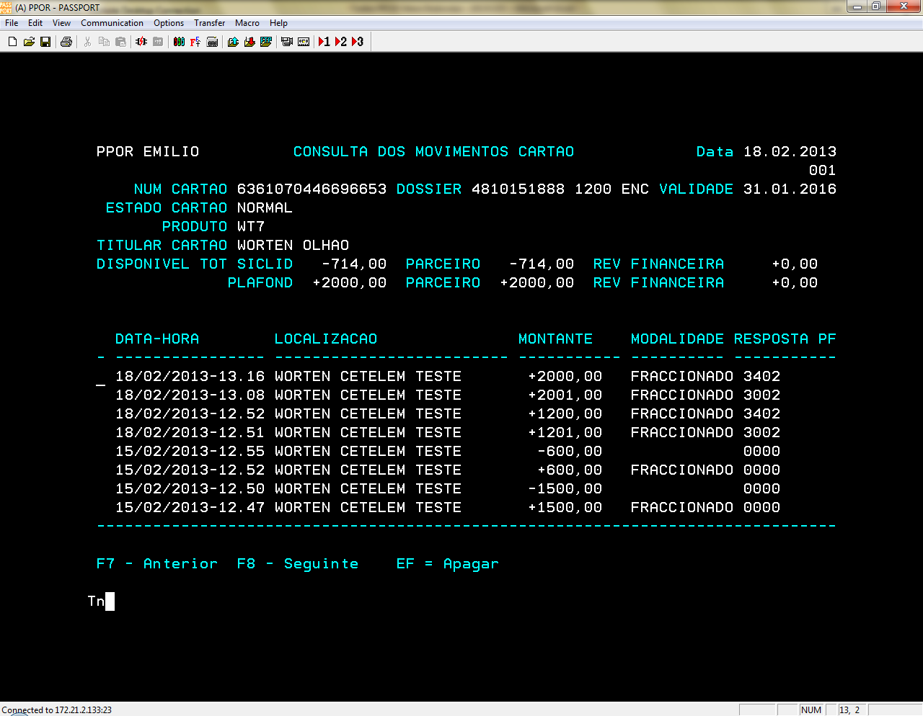
 | Vendedor: | Worten CETELEM TESTE
# | Cartão | Data |  | Modalidade | Montante | Autorização | Decisão | OK/NOK | Observações
1 | 6361070446696653 | 2013-02-15 | Compra | 051 - PAG 25 EUROS MÊS | 151.00 € | 600371 | RT | OK
2 |  |  |  | 052 - PAG 40 EUROS MÊS | 150.00 € | 600375 | RT | OK
3 |  |  |  | 053 - PAG 50 EUROS MÊS | 153.00 € | 600379 | RT | OK
4 |  |  |  | 054 - PAG 70 EUROS MÊS | 160.00 € | 600383 | RT | OK
5 | 6361070446696653 | 2013-02-15 | Devolução Total | 051 - PAG 25 EUROS MÊS | 151.00 € | 135103 | RT | OK
6 |  |  |  | 052 - PAG 40 EUROS MÊS | 150.00 € | 146148 | RT | OK
7 |  |  |  | 053 - PAG 50 EUROS MÊS | 153.00 € | 136661 | RT | OK
8 |  |  |  | 054 - PAG 70 EUROS MÊS | 160.00 € | 148595 | RT | OK
35 | 6361070546696686 | 2013-02-15 | Compra | 051 - PAG 25 EUROS MÊS | 161.00 € | 601045 | RT | OK
36 |  |  |  | 052 - PAG 40 EUROS MÊS | 162.00 € | 601046 | RT | OK
37 | 6361070545000039 |  |  | 053 - PAG 50 EUROS MÊS | 153.00 € | 601086 | RT | OK
38 |  |  |  | 054 - PAG 70 EUROS MÊS | 157.00 € | 601090 | RT | OK
39 | 6361070546696686 | 2013-02-15 | Devolução Total | 051 - PAG 25 EUROS MÊS | 161.00 € | 27277 | RT | OK
40 |  |  |  | 052 - PAG 40 EUROS MÊS | 162.00 € | 29092 | RT | OK
41 | 6361070545000039 |  |  | 053 - PAG 50 EUROS MÊS | 153.00 € | 32484 | RT | OK
42 |  |  |  | 054 - PAG 70 EUROS MÊS | 157.00 € | 34858 | RT | OK

Montantes Minimos
# | Cartão | Data |  | Modalidade | Montante | Autorização | Decisão | OK/NOK | Observações
9 | 6361070446696661 | 2013-02-15 | Compra | 051 - PAG 25 EUROS MÊS | 149.99 € | não autoriz | RT | OK | 3002 TARIF/MNT F LIM
10 |  |  |  | 052 - PAG 40 EUROS MÊS | 149.99 € | não autoriz | RT | OK | 3002 TARIF/MNT F LIM
11 |  |  |  | 053 - PAG 50 EUROS MÊS | 149.99 € | não autoriz | RT | OK | 3002 TARIF/MNT F LIM
12 |  |  |  | 054 - PAG 70 EUROS MÊS | 149.99 € | não autoriz | RT | OK | 3002 TARIF/MNT F LIM
13 |  |  | Compra | 051 - PAG 25 EUROS MÊS | 150.00 € | 600627 | RT | OK
14 |  |  | Devolução total | 051 - PAG 25 EUROS MÊS | 150.00 € | 166978 | RT | OK
15 |  |  | Compra | 053 - PAG 50 EUROS MÊS | 150.00 € | 600640 | RT | OK
16 |  |  | Devolução total | 053 - PAG 50 EUROS MÊS | 150.00 € | 170152 | RT | OK
17 |  |  | Compra | 054 - PAG 70 EUROS MÊS | 150.00 € | 600647 | RT | OK
18 |  |  | Devolução total | 054 - PAG 70 EUROS MÊS | 150.00 € | 173350 | RT | OK

Montantes Maximos
# | Cartão | Data |  | Modalidade | Montante | Autorização | Decisão | OK/NOK | Observações
19 | 6361070446696653 | 2013-02-15 | Compra | 051 - PAG 25 EUROS MÊS | 601.00 € | não autoriz | RT | OK | 3002 TARIF/MNT F LIM
20 |  |  |  | 052 - PAG 40 EUROS MÊS | 1,201.00 € | não autoriz | RT | OK | repetida 18/02 após correcção Tarificação
21 |  |  |  | 053 - PAG 50 EUROS MÊS | 1,501.00 € | não autoriz | RT | OK | 3205 MNT FORA LIMITE
22 |  |  |  | 054 - PAG 70 EUROS MÊS | 2,001.00 € |  |  |  | sem cartão com montante disponivel para a execução da operação
23 |  |  | Compra | 051 - PAG 25 EUROS MÊS | 600.00 € | 600774 | RT | OK
24 |  |  | Devolução total | 051 - PAG 25 EUROS MÊS | 600.00 € | 220273 | RT | OK
25 |  |  | Compra | 052 - PAG 40 EUROS MÊS | 1,200.00 € | 505 | RT | OK | repetida 18/02 após correcção Tarificação - ver printscreens abaixo. e repetida 19/02 após reposição do disponivel
26 |  |  | Devolução total | 052 - PAG 40 EUROS MÊS | 1,200.00 € | 92393 | RT | OK
27 |  |  | Compra | 053 - PAG 50 EUROS MÊS | 1,500.00 € | 600759 | RT | OK
28 |  |  | Devolução total | 053 - PAG 50 EUROS MÊS | 1,500.00 € | 215443 | RT | OK
29 |  |  | Compra | 054 - PAG 70 EUROS MÊS | 2,000.00 € | 516 | RT | OK | repetida 18/02 após correcção Tarificação - ver printscreens abaixo. A repetir 19/02 após reposição do disponivel
30 |  |  | Devolução total | 054 - PAG 70 EUROS MÊS | 2,000.00 € | 101536 | RT | OK

Anulações Parciais
# | Cartão | Data |  | Modalidade | Montante | Autorização | Decisão | OK/NOK | Observações
31 | 6361070445000022 | 2013-02-15 | Compra | 053 - PAG 50 EUROS MÊS | 350.00 € | 600826 | RT | OK
32 |  |  | Devolução Parcial | 053 - PAG 50 EUROS MÊS | 270.00 € | 249831 | RT | OK | Após devolução parcial ficou o remanescente de 80€ (remanescente entre 70€ e 150€)
33 |  |  | Compra | 051 - PAG 25 EUROS MÊS | 170.00 € | 600953 | RT | OK
34 |  |  | Devolução Parcial | 051 - PAG 25 EUROS MÊS | 146.00 € | 295193 | RT | OK | Após devolução parcial ficou o remanescente de 24€( valor inferior ao montante da mensalidade - 25€)

Resultados testes OK - 19/02/2013

Resultados testes KO - 18/02/2013

